엑셀다운 시
카카오해피콜 관련 추가 요청 사항 |  |  |  |  |  |  |  |  |  |  |  |  |  |  |  |  | <견적해피콜> | <서비스해피콜>
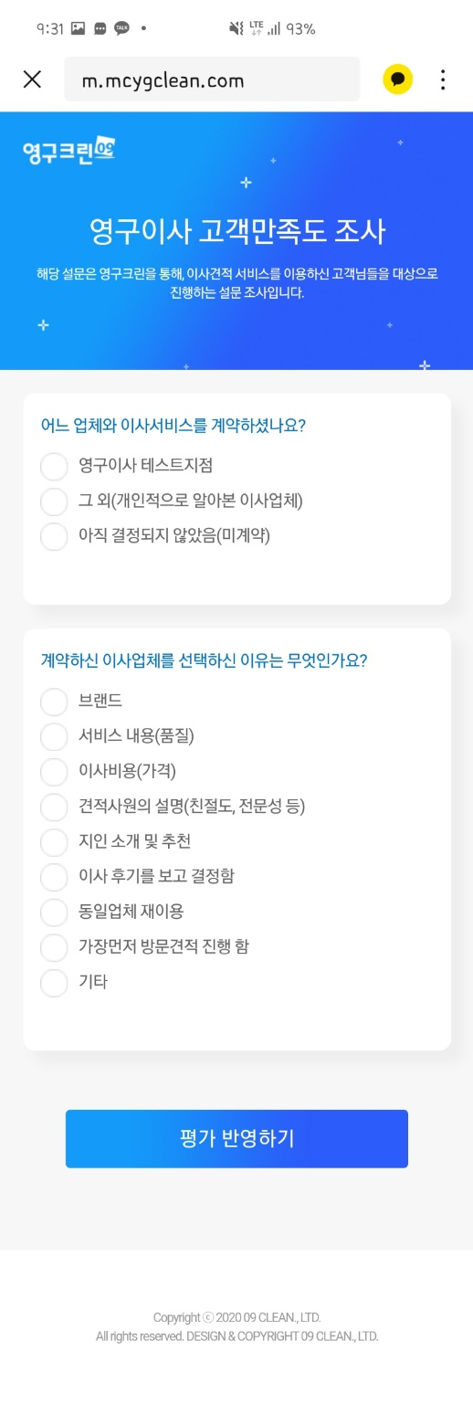
타사
미계약
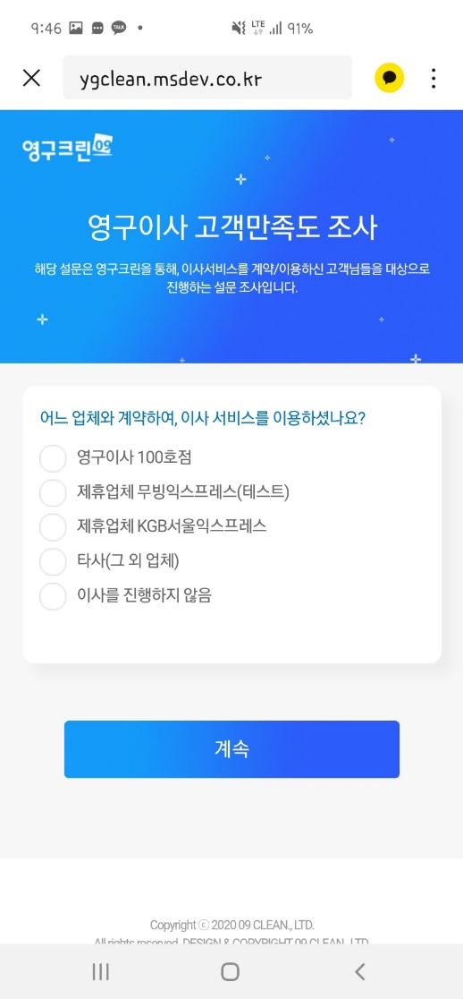
타사
미진행
1. 엑셀다운시 매칭형태 값 추가 (이사,무빙파트너스, 견적해피콜, 서비스해피콜 모두)
- 엑셀 다운시 NO 다음에 '매칭형태' 항목 추가
- 매칭형태 : 0:1, 0:2, 0:3, 1:0, 1:1, 1:2, 1:3 등 고객이 매칭된 형태 표시
2. 견적해피콜 엑셀다운시 타사/미계약 항목 값 추가
- 견적해피콜 - '어느 업체와 이사서비스를 계약하셨나요?' '그외' / '미계약' 선택시 항목 추가
- '그외' 선택시, '타사' 항목에 'Y' 표시, '미계약' 선택시 '미계약' 항목에 'Y' 표시
- 타사, 미계약이 아닌, 다른지점 선택시에는 '타사' 항목에 'Y' 표시
- '방문견적을 진행한 업체를 모두 선택해주세요' - 선택되지 않은 지점은 '타사'에 'Y' 표시
3. 서비스해피콜 엑셀다운시 타사/미진행 항목 값 추가
- 견적해피콜 - '어느 업체와 계약하여, 이사서비스를 이용하셨나요?' '타사' / '이사를진행하지않음' 선택시 항목 추가
- '타사' 선택시, '타사' 항목에 'Y' 표시, '이사를진행하지않음' 선택시 '미진행' 항목에 'Y' 표시
'- 타사, 미진행이 아닌, 다른지점 선택시에는 '타사' 항목에 'Y' 표시

*견적해피콜 엑셀다운시 항목

*서비스해피콜 엑셀다운시 항목

4. 견적해피콜 통계관리-카카오톡해피콜 페이지 리스트 구분값 추가
현재

변경

타사 : 전체 응답건 중 타사 항목에 'Y' 된 비율 // 10명 응답 중 타사 1명 선택시 10% 표시
미계약 : 전체 응답건 중 미계약 항목에 'Y' 된 비율 // 10명 응답 중 미계약 2명 선택시 20% 표시

5. 서비스해피콜 통계관리-카카오톡해피콜 페이지 리스트 구분값 추가
현재

변경

타사 : 전체 응답건 중 타사 항목에 'Y' 된 비율 // 10명 응답 중 타사 1명 선택시 10% 표시
미진행 : 전체 응답건 중 미진행 항목에 'Y' 된 비율 // 10명 응답 중 미진행 2명 선택시 20% 표시

6. 매칭형태에 따른 통계항목 표시 (매칭구분 필터 추가)

통계관리-카카오톡해피콜 페이지에 '매칭구분' 추가 |  |  |  |  |  |  | ㅇ | 라디오버튼 |  |  | ㅁ | 체크박스(다중선택 가능)

서비스 | ㅇ | 이사 | ㅇ | 무빙파트너스
매칭구분 | ㅁ | 전체 | ㅁ | 0:1 | ㅁ | 0:2 | ㅁ | 0:3 | ㅁ | 1:0 | ㅁ | 1:1 | ㅁ | 1:2 | ㅁ | 1:3
해피콜 구분 | ㅇ | 견적해피콜 | o | 서비스 만족 해피콜
기간선택

1) 이사 - 1:0 선택시
- 영구이사만 매칭된 고객이 응답한 내용 표시
2) 이사 - 1:1 선택시
- 영구이사+파트너1개 매칭된 고객이 응답한 내용 표시
3) 이사 - 1:2 선택시
- 영구이사+파트너2개 매칭된 고객이 응답한 내용 표시
4) 이사 - 1:1, 1:2 복수 선택시
- 영구이사+파트너1개 매칭된 고객 & 영구이사+파트너2개 매칭된 고객이 응답한 내용 표시

